Sensitivity_hskim
 |  |  |  |  |  |  |  |  | HeeSang Kim
배열수식을 활용한 민감도 분석

KRW in millions |  | 2015(F) | 2016(F) | 2017(F) | 2018(F) | 2019(F) | 데이터표 입력시 주의사항은, 1. 별도의 셀(M13, M15)을 만들고
Free Cash Flow(FCF) |  | 4,792 | 5,632 | 5,970 | 6,889 | 8,423 | 1) 데이터표안에 민감도를 줄 셀(D16~H16, C17~C21)을 별도의 셀(M13, M15)과 연결시키고
 |  |  |  |  |  |  | 2) 데이터표속성의 Row, Column을 함수와 연결된 E7, E9셀에 연결해야한다는 것.
WACC |  |  | 9.10%
 |  |  |  |  |  |  | 결론적으로 함수를 통하고(C16), Row, Column에서 가져오는 셀(E7, E9)과
Terminal growth rate |  |  | 0.50% |  |  |  | 데이터표안에 민감도로 들어가는 셀(F16, C19)은 겹치면 안됨.

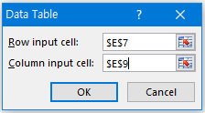
Equity Value |  |  | 87,734 |  |  |  | 1. 별도의 셀을 만들고, 여기서 2) 함수로, 1) 데이터표안의 변수로 연결해야함
※ 비영업자산 및 부채에 대한 고려는 제외함
Sensitivity Analysis |  |  |  |  |  |  | WACC | 9.10%

WACC /Growth rate |  | WACC |  |  |  |  | Terminal growth rate | 0.50%
 | 87,734 | 8.10% | 8.60% | 9.10% | 9.60% | 10.10%
Growth rate | 0.00% | 95,198 | 89,234 | 83,934 | 79,193 | 74,928
 | 0.25% | 97,624 | 91,343 | 85,780 | 80,820 | 76,369 | * 데이터 표 안의 변수를 직접 함수 계산하는 변수에 물면 안됨.
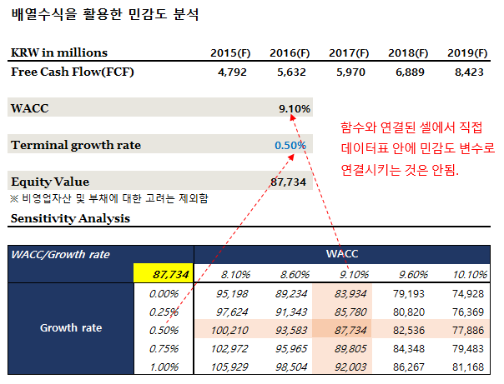
 | 0.50% | 100,210 | 93,583 | 87,734 | 82,536 | 77,886
 | 0.75% | 102,972 | 95,965 | 89,805 | 84,348 | 79,483
 | 1.00% | 105,929 | 98,504 | 92,003 | 86,267 | 81,168

 |  | TRUE | TRUE | TRUE | TRUE | TRUE
 |  | TRUE | TRUE | TRUE | TRUE | TRUE
 |  | TRUE | TRUE | TRUE | TRUE | TRUE
 |  | TRUE | TRUE | TRUE | TRUE | TRUE
 |  | TRUE | TRUE | TRUE | TRUE | TRUE

Max | 105,929
Mean | 88,513
Mid | 87,734
Min | 74,928
Valuation - Mamimun, Minimum, Medium

